Sheet1
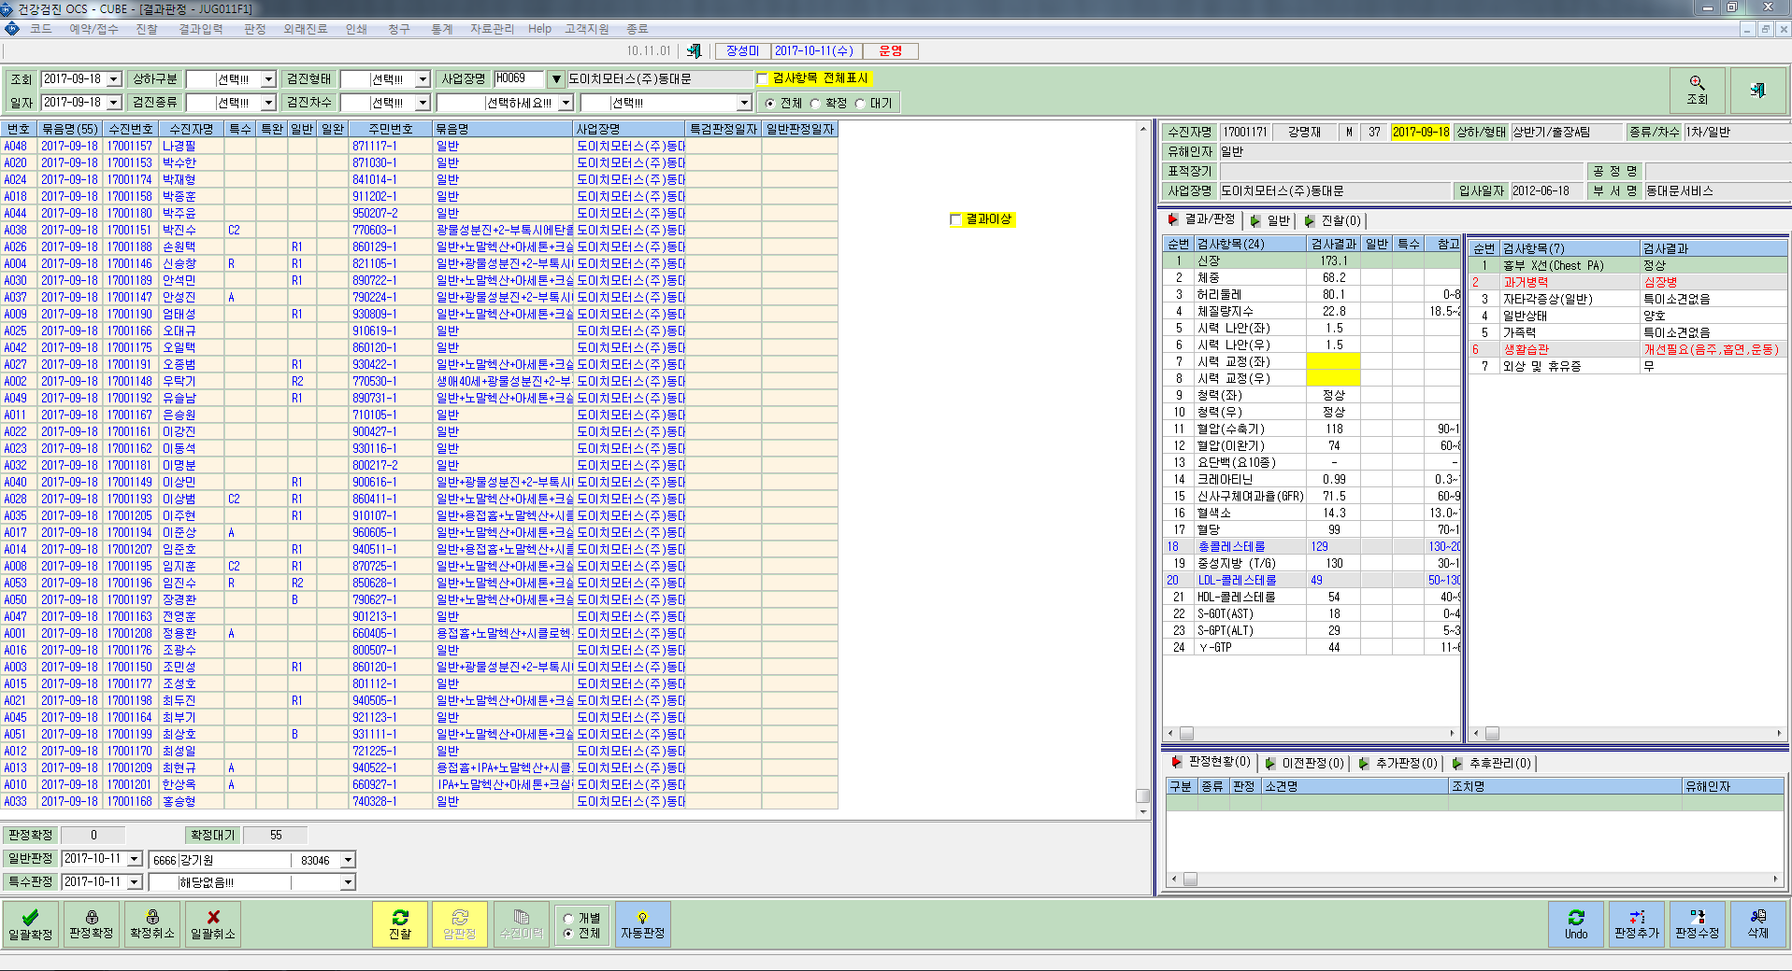

일반검진의 경우만
판정이 안됩니다.

일반검진과 특수검진 모두 결과 code가 나오게 작업 부탁드립니다.

